Guideline
FeliCa Selfe-Evaluation Lab Guideline

1. Introduction
FeliCa Selfe-Evaluation Lab (Below, referred to as lab), a paid facility for the pre-testing of FeliCa RF Performance
Certification test, is able to provide a self-debug evaluation environment for your FeliCa devices to the official certification test.

2. Lab Hours
Business Hours： Monday to Friday 10：00－20：00
(Except year-end and New Year’s holiday, public holidays and our designated dates)
Time Frame： <Standard Frame> A) 10：00－12：00，B) 13：00－15：00，C) 15：30－17：30
<Additional Frame> D) 18：00－19：00，E) 19：00－20：00

3. Lab Charges
-Standard Frame (A / B / C) : 20,000 JPY / Each time frame (2 hours)
- Additional Frame (D / E) : 20,000 JPY / Each time frame (1 hour)

*When reserving 2 frames or more a day, for example, A+B, B+C or B+C+D and so on, you can also use the lab
in the time between the frames without extra charge.

4. How to pay Your Bill
We will send you the bill after the application is accepted.
Advanced payment for our service will be required.
Please pay to our designated bank account by the due date.
*Please kindly bear the cost for any bank transfer fee.

5. Cancellation
Cancellation fee is not charged before payment.
We will not give you any refund after payment.

6. How to make a reservation
Lab is available by reservation only. It is possible to reserve up to 3 months ahead including this month
When you want to use our facility, the reservation must be made 2 weeks before the desired date.
The reservation process is as follows.
1. Reservation is accepted by e-mail only.
Please confirm the reservation date and time frame in accordance with Lab Hours.
2. After filling in the necessary information to the “application form” and “use equipment application form”,
Send the forms to the person in charge of Evaluation Lab by e-mail.
3. We will reply to you with the confirmation of reservation.

For Inquiries about the lab, please email us below.
Sony Global Manufacturing & Operations Corporation Quality Assurance Dept Certification Test Team
Address: Shiomi 8-4 Kisarazu, Chiba 292-0834 Japan
e-mail：sgmo-felica-kentei@sony.com

7. Lab Equipment
Equipment available in the lab is as follows.
【READER/WRITER EQUIPMENT】
●All Reader/Writer equipment for Mobile FeliCa certification test
【MEASURING MACHINES 】
 | EQUIPMENT | TYPE | MANUFACTURER
 | Automatic Type Elevator | Custom-made device
 | HP 600G3 | Windows10 Enterprise Edition | HP
 | Mini vertical articulated robot | VP－6242G (6-axis type) | DENSO
 | HP 600G3 | Windows10 Enterprise Edition | HP

8. Visit
Please refer to “10. Access” information.
1. Please visit the reception to fill out the form.
2. You will be guided to the lab.
3. After using the facility, please inform the person in charge accordingly.

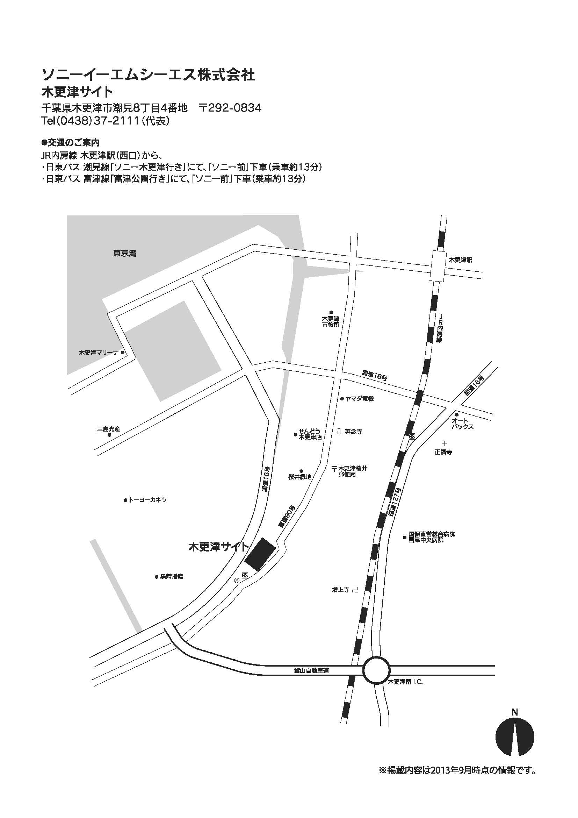
9. Use of the cafeteria in the facility
You can use the restaurant in the facility. You can use Edy electronic money and transportation IC cards to pay for your meals.
*Cash is not available.
business hours: 11:40－13:00

10. Access
From kisarazu Station of JR Uchibo-line
kisarazu Site of
Sony Global Manufacturing & Operations Corporation:
10 minutes by taxi.

Kisarazu Site

11. Notes
- Lab is for the developers of FeliCa devices or FeliCa IC chips.
Please refrain from using the lab for purposes other than the original intent.
If the purpose of use is not applicable, we may refuse your application.
- The reservation must be made 2 weeks before your desired date.
- If you want to cancel or change your reservation, please contact us as soon as possible.
- If your schedule is delayed due to traffic conditions, weather conditions and so on, please let us know as soon as possible.
- Only the time frames you reserved are available for your usage. Please be punctual.
- The result you measured in the lab is not guaranteed to be the same result of FeliCa RF Performance Certification Test.
- We don’t lend any equipment and machines we have.
- We prepare the operating manuals for your self-operation.
The equipment and machines must be used according to the operating manuals.
- Please be careful when operating the equipment, machines and some other devices. In case you damage them,
replacement costs for them may apply.
- If you want to use tools to induce the fire, such as soldering iron, please let us know in advance.
- If you find any broken equipment, please let us know immediately.
- While you are using the lab, we may enter the lab to give you some information.
- You must be responsible for your belongings and confidential information.
- Sony Global Manufacturing & Operations Corporation is not liable or responsible for any damages to your software,
data or devices in any circumstances except for intentionally or by gross negligence.
- In the building, please refrain from recording, filming, and taking photographs.
- In the room, please refrain from eating or drinking.
- All areas you can access in the premises are the areas permitted by us.

